Tabelle1
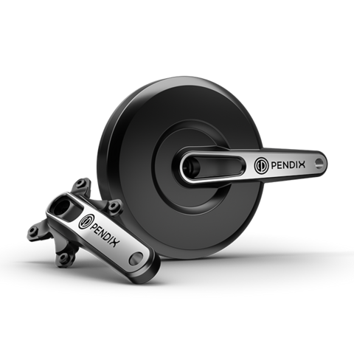
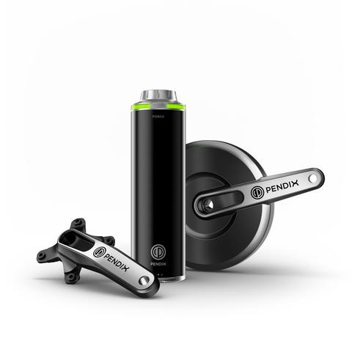
Angebote | Technologie/Schnittstellen | Technische Daten |  |  |  |  |  | Kosten | Vorteile | Nachteile |  | Quelle
 |  | Leistung | AkkuKapazität | Reichweite | Gewicht | Drehmoment | Betriebsspannung
Pendix eDrive150start Faltrad | ein getriebeloser Mittelmotor wird anstelle der Linken Kurbel montiert; der Akku wird an der Trinkflaschenhalterung befestigt | 250W | 140Wh (Ladedauer 2h 30min) | 28km | 5,4kg | 32Nm | 48V | 1,022.55 € | - Komplettsystem mit Motor, Akku, und Steuereinheit | - hoher Preis |  | https://pendix.de/produkte/edrive-fuer-faltraeder, https://www.elektrofahrrad-einfach.de/Elektrofahrrad-Umbausaetze/Pedelec-Umbausaetze
Pendix eDrive150 Faltrad |  | 250W | 140Wh (Ladedauer 1h 15min) | 28km | 5,6kg | 32Nm | 48V | 1,208.74 € | - Passend für Falträder von Tern | - relativ komplexer Einbau
Pendix eDrive300 Faltrad |  | 250W | 330Wh (Ladedauer 3h) | 41km - 79km | 6,5kg | 50Nm | 48V | 1,452.44 € | - Akku leicht vom Rad entnehmbar
Pendix eDrive500 Faltrad |  | 250W | 497Wh (Ladedauer 3h 20min) | 62km-120km | 6,9kg | 50Nm | 48V | 1,647.39 € | - Werkzeug für Montage kann mitgeliefert werden + Montagevideo
 |  |  |  |  |  |  |  |  | - guter Schwerpunkt/gewohntes Fahrgefühl
Pendix eDrive1000 Faltrad |  | 250W | 2x 497Wh (zwei Pendix ePower500 Akkus) | 138km - 320km | 9,6kg | 50Nm | 48V | 2,183.53 € | - Motordaten können über App ans Smartphone übertragen werden
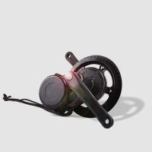
ebike-solutions EBS Mittelmotor | Motor wird ins Tretlagergehäuse montiert; ohne Akku | 250W | - | - | 5,1kg |  | 36V | 548.00 € | - Akku kann separat ausgewählt werden | - enthält keinen Akku |  | https://www.ebike-solutions.com/de/shop/elektrofahrrad-umbausaetze/pedelec-umbausaetze/ebs-mittelmotor-250w-pedelec-umbausatz.html
 |  |  |  |  |  |  |  |  | - LCD-Display und Controller werden mitgeliefert | - es wird spezielles Werkzeug benötigt
 |  |  |  |  |  |  |  |  | - guter Schwerpunkt/gewohntes Fahrgefühl | - relativ komplexer Einbau
 |  |  |  |  |  |  |  |  | - mit EBS Stecksystem
ELFEi Mittelmotor Umbausatz 250W | wird im Tretlager montiert; wahlweise mit oder ohne Akku | 250W | - | - | 3,1kg |  | 36V | 583.90 € | - Akku kann separat ausgewählt werden | - relativ komplexer Einbau |  | https://www.elektrofahrrad-einfach.de/products/Elektrofahrrad-Umbausaetze/Pedelec-Umbausaetze/ELFEi-Mittelmotor-Umbausatz-250W.html
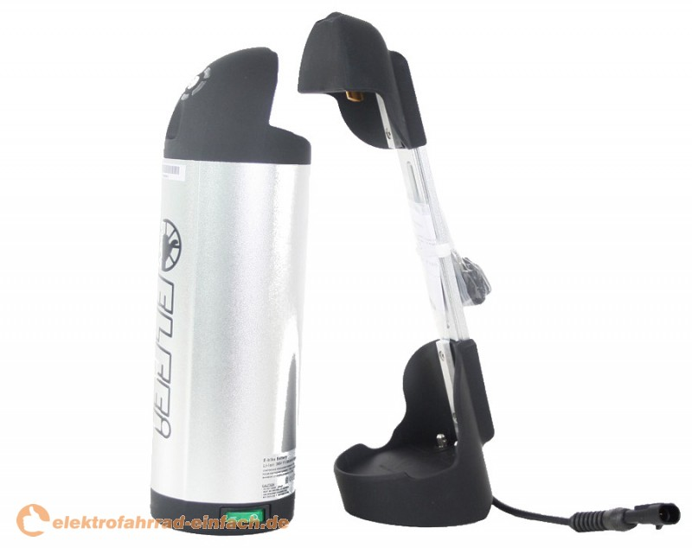
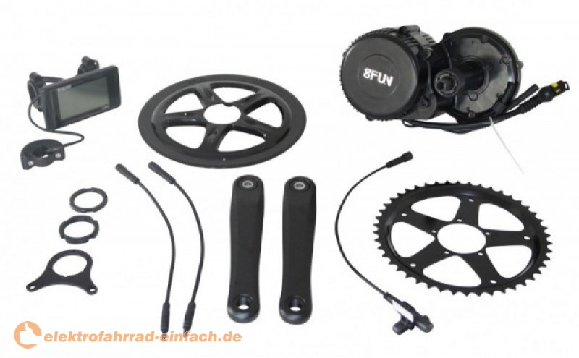
 |  |  |  |  |  |  |  |  | - mit Schiebehilfe | - es wird spezielles Werkzeug benötigt
 |  |  |  |  |  |  |  |  | - ELFEi Large Screen Display und Controller werden mitgeliefert
 |  |  |  |  |  |  |  |  | - guter Schwerpunkt/gewohntes Fahrgefühl
 | mit Trinkflaschenakku ELFEi Long Travel |  | 489Wh |  |  |  | 36V | 535.16 | - Akku ist leicht entnehmbar
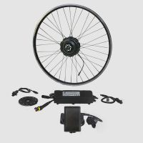
ebike-solutions EBS PLUG & DRIVE V2 |  |  |  |  |  |  |  |  |  |  |  | https://www.ebike-solutions.com/de/shop/elektrofahrrad-umbausaetze/pedelec-umbausaetze/ebs-mittelmotor-250w-pedelec-umbausatz.html
EBS AKM-G Hinterradmotor | ersetzt die Radnabe; ohne Akku | 250W | - | - | 2kg (nur Motor) |  | 36V | 254,00€ - 294,00€ | - Akku kann separat ausgewählt werden | - enthält keinen Akku
EBS AKM-G Vorderradmotor |  | 250W | - | - | 2,1kg (nur Motor) |  | 36V |  | - TFT-Farbdisplay und Controller werden mitgeliefert | - ungünstiger Schwerpunkt
 |  |  |  |  |  |  |  |  | - weniger Belastung für die Antriebskette
 |  |  |  |  |  |  |  |  | - sehr leichter Einbau
 |  |  |  |  |  |  |  |  | - mit EBS Stecksystem
ebike-solutions EBS PEDELEC TRINKFLASCHENAKKU 36V | wird an Trinksflaschenhalterung montiert |  | 504 Wh | 60km - 100km | 3,1kg |  | 36V | 426.00 € | - mit EBS Stecksystem |  |  | https://www.ebike-solutions.com/de/shop/elektrofahrrad-umbausaetze/pedelec-umbausaetze/ebs-mittelmotor-250w-pedelec-umbausatz.html
 |  |  |  |  |  |  |  |  | - guter Schwerpunkt/gewohntes Fahrgefühl
 |  |  |  |  |  |  |  |  | - abschließbar |  | 